Anecs A - Allbynnau & Canlyniad
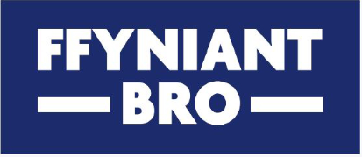

Atodiad A – Allbynnau a Chanlyniadau

Pa rai o Ymyriadau’r Gronfa Ffyniant Gyffredin o fewn Blaenoriaethau Buddsoddi Cymunedau a Lle y bydd eich prosiect yn eu cyflawni? Dylech hefyd gynnwys manylion ynglŷn â sut fydd eich prosiect yn cyflawni’r Allbynnau a Chanlyniadau cysylltiedig. Cyfeiriwch at Ymyriadau, Amcanion, Canlyniadau ac Allbynnau Cronfa Ffyniant Gyffredin y DU - Cymru i gael rhestr lawn - mae ymyriadau W1-W15 yn berthnasol i’r gronfa hon. Ychwanegwch yr ymyriad a nodwch yr allbwn a'r canlyniad y bydd y prosiect yn eu cyflawni. Nodwch y targed yn erbyn pob allbwn a chanlyniad a pha dystiolaeth y byddwch yn ei darparu.

Ymyriad y Gronfa Ffyniant Gyffredin | Dangosydd Allbwn | Targed | Uned Fesur | Tystiolaeth | Dangosydd Canlyniad | Targed | Uned Fesur | Eglurwch sut mae eich targedau ar gyfer y canlyniadau a’r allbynnau wedi eu hamcangyfrif | A oes gennych chi ddata gwaelodlin ar gyfer y targedau allbwn a chanlyniadau yr ydych wedi eu gosod?
Enghraifft: W7: Cymorth ar gyfer gwella teithio llesol a phrosiectau seilwaith trafnidiaeth werdd eraill ar raddfa fach, gan ystyried Strategaeth Drafnidiaeth Cymru | Uwchraddio llwybr troed presennol yn xxx | 1 llwybr gwell | Amh | Ffotograffau cyn ac ar ôl; ymweliad safle gan Swyddog CBSC; adborth gan ddefnyddwyr | Mwy o ddefnydd o'r llwybrau yn xxx | Cynyddu defnydd 5% | Nifer y bobl sy'n defnyddio'r llwybr gwell |  | Data defnydd wedi'i gasglu cyn ac ar ôl gwaith gwella

This form is also available in English

